상품제안서
[카카오프렌즈] 여행용 양치 2종 세트 | 상품코드: F25890

 |  |  |  |  |  |  | 02-412-0044 | www.easy1.co.kr
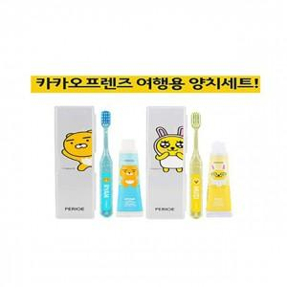

【상세/제작정보】 | 기본 수량 미만 인쇄시 추가 청구 스티커 제작 및 부착 별도 문의 선물포장 별도문의

【인쇄/포장옵션】 | 실크 / OPP(비닐)

【공급단가】 | 수량 | 100~ | 300~ | 500~ | 1,000~ | 3,000~
*VAT별도 | 단가 | 3,620원 | 3,560원 | 3,480원 | 3,390원 | 3,330원

【상품 URL】 | http://www.easy1.co.kr/src/goods_detail.php?gdno=25890

